상품제안서
마카롱 스마트톡 | 상품코드: F25536

 |  |  |  |  |  |  | 02-412-0044 | www.easy1.co.kr
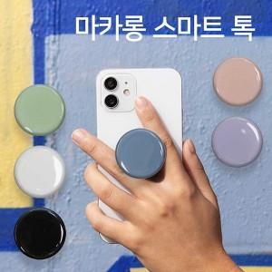

【상세/제작정보】 | ＊블랙색상 레이저인쇄불가 (칼라인쇄만가능). ＊선물포장불가

【인쇄/포장옵션】 | 레이저, 풀칼라 / 브리스터케이스

【공급단가】 | 수량 | 200~ | 500~ | 1,000~ | 3,000~ | 5,000~
*VAT별도 | 단가 | 1,170원 | 1,150원 | 1,120원 | 1,080원 | 1,030원

【상품 URL】 | https://dev.easy1.co.kr:443/src/goods_detail.php?gdno=25536

